Hoja1
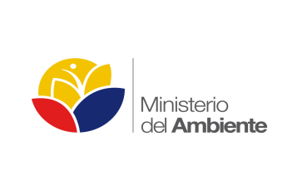

 |  |  |  | Logotipo de la institución de pública

Nombre de la Institución Pública
6) Parámetros Aplicables a la información de Planificación Institucional
M. Indicadores de desempeño, informes de gestión, cumplimiento de metas

 | Fecha de publicación: | Cierre 2013

No. | Nombre del proyecto, plan o programa | Servidora o servidor público responsable | Cumplimiento de planificación al 31 de diciembre del 2013 | Indicadores de Resultados
1 | Subdirección Administrativa Financiera | Lcda. Rosa Balón, Subdirectora Administrativa Financiera | 98.38% | Se ha ejecutado al menos el 90% del presupuesto asignado
2 | Subdirección de Planificación Institucional | Ing. Martín Espinosa González, Subdirector de Planificación Institucional | 97.80% | Al final del 2013 se ejecuta el 100% del Plan Operativo Anual
3 | Dirección de Normativa y Prevención | Lcdo. Victor Carrión González, Director de Normativa y Prevención | 19 | Al final del periodo 2013 se han elaborado al menos 20 normas para diferentes procesos
 |  |  | 20,394 | Al final del periodo 2013 se han inspeccionado 15.000 medios de transporte
 |  |  | 658,242 | Al final del periodo 2013 se han inspeccionado al menos 494.000 equipajes con destino Galápagos y entre las islas
 |  |  | 17,149 | Al final del periodo 2013 se han inspeccionado al menos 10.800 toneladas de carga con destino Galápagos y entre las Islas
 |  |  | 2 | Al final del 2013 se han desarrollado 2 programas de control de residuos tóxicos
 |  |  | 158 | Al final del periodo 2013 se han realizado 30 procesos de fumigación, aseo y limpieza a empresas registradas y controladas
 |  |  | 47 | Al final del periodo 2013 se han inspeccionado y registrado 48 almacenes de insumos agropecuarios
 |  |  | 22 | Al final del periodo 2013 se han realizado 16 procesos de inspección en tiendas, mercados y ferias.
4 | Dirección de Vigilancia y Calidad Técnica | Ing. Viviana Duque, Directora de Vigilancia y Calidad Técnica | 314 | Al final del periodo 2013 se ha inspeccionado 316 establecimientos pecuarios y veterinarios
 |  |  | 995 | Al final del periodo 2013 se registran y controlan al menos 200 mascotas
 |  |  | 4 | Al final del periodo 2013 se han implementado 4 programas fitosanitarios
 |  |  | 5 | Al final del periodo 2013 se han implementado 5 programas de investigación

